Dashboard
BLOCK 187

 | VERSION | 1.0.0

Chuyên Đề Phát Triển Web 1

Evidance
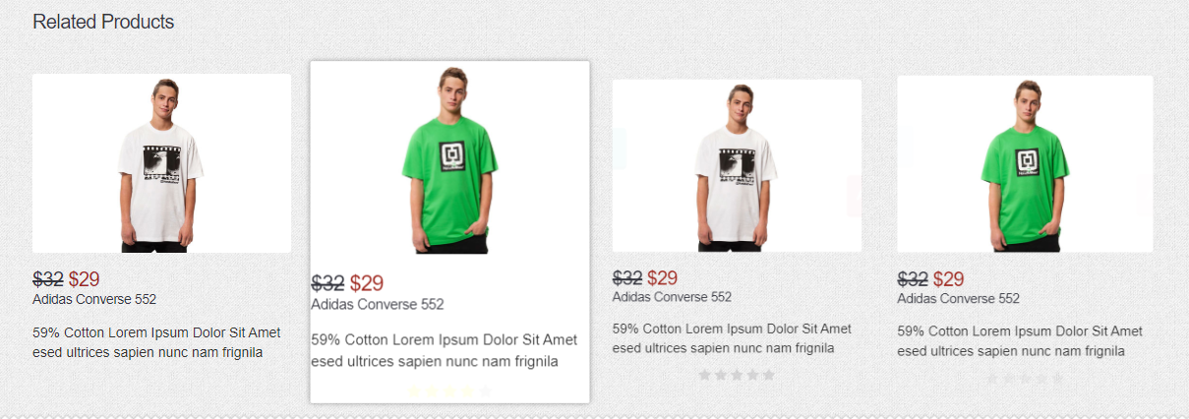
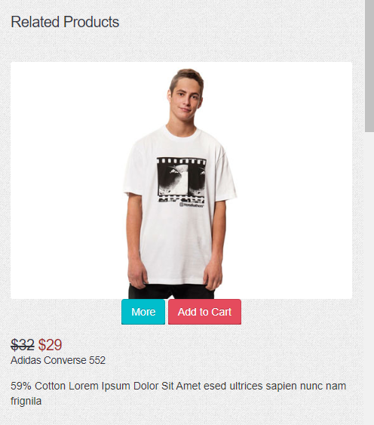

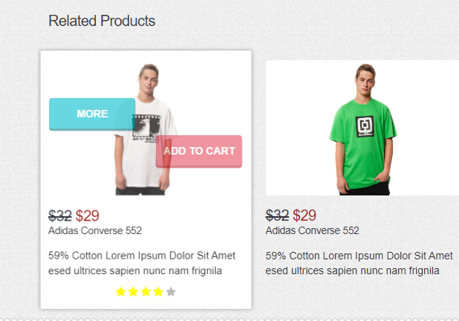
z

